Hoja1
Votación

¿Puede votar en base a su edad?
De 18 años a más

Sueldo total

Hoja2
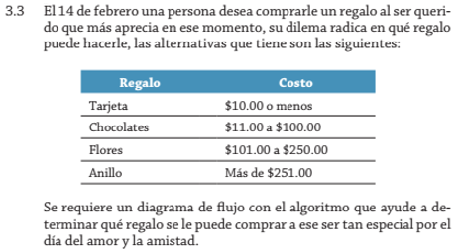

Hoja3
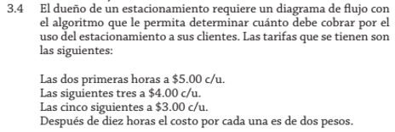

Horas | Costo
2 horas | $5.00 c/u
5 horas | $4.00 c/u
10 horas | $3.00 c/u
Más de 10 horas | 2 pesos

Hoja6
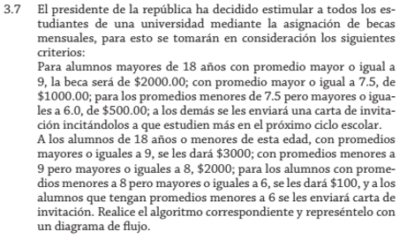

Edad | Promedio | Beca
+18 años | ≥ 9 | $2000.00
 | < 7.5 - ≥ 6.0 | $500.00
≤ 18 años | ≥ 9 | $3000
 | < 9 - ≥ 8 | $2000

Hoja7
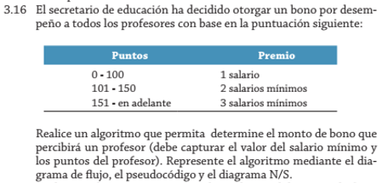

Hoja12
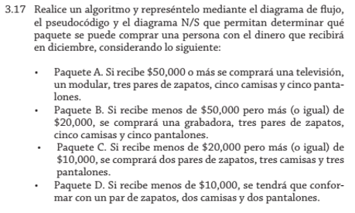

 | Paquete A | Paquete B | Paquete C | Paquete D
Recibe | $50,000 a más | -$50,000 ≥ $20,000 | -$20,000 ≥ $10,000 | -$10,00

Hoja14
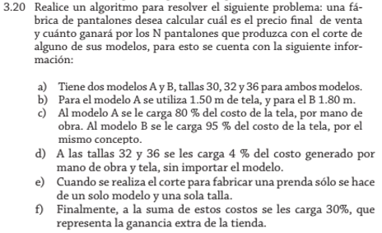

Modelo | Talla | Costo
A - 80% costo | 30 | 26%
B - 95% costo | 32 - 36 | 4% A-B
 | Ganancias: | 30%

Hoja15
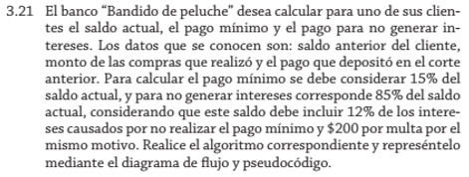

Pago mínimo | Intereses | Saldo | Multa
15% | 85% | 12% | $200

